Sheet1
【18春训营-价值投资新时代】任务一：发掘能赚钱的制药业新股

【通关题】

1. 2010年底中小板和创业板分别上市了两家泵业企业，到2012年12月3日（前一轮熊市中小板和创业板）的底部，
两家公司相比发行价分别下跌了多少？

本题目的：由于股票分红送转，导致每日成交价的变化，此时统计正确的涨跌幅需要用后复权价格。

股票代码 | 股票名称 | 上市日期 | 发行价格 | 2012/12/3 后复权价 | 涨跌幅
002532 | 新界泵业 | 2010-12-31 | 32.88 | 31.78 | -3.3%
300145 | 南方泵业 | 2010-12-09 | 37.80 | 29.76 | -21.3%

注：发行价格在招股说明书中搜索；上市日期开盘价格不一定是发行价，一般要比发行价高。

2. 下跌的主要原因是什么？业绩还是估值，请定量说明。

本题目的：从基本面角度分析涨跌因素；总市值 = PE x 归母净利，股价 = PE x EPS，两个等式代表含义一致

新界泵业 |  |  |  | 南方泵业

日期 | TTM归母净利 | TTM-PE |  | 日期 | TTM归母净利 | TTM-PE
2010-12-31 | 5,168 | 48.02 |  | 2010-12-09 | 5,343 | 52.37
2012-12-03 | 8,009 | 31.48 |  | 2012-12-03 | 11,558 | 20.30

变化幅度 | 55% | -34% |  | 变化幅度 | 116% | -61%

下跌的主要原因是估值下降

注：
“归母净利”指归属于母公司股东的净利润，单位为万元；
“TTM”指最近滚动十二个月，
上市时这两家公司招股说明书的最新业绩为2010Q2，故TTM归母净利为 2010Q2 + 2010Q1 + 2009Q4 + 2009Q3 加总后的归母净利；
2012/12/3时，两家公司已出具2012Q3的季报，故TTM为 2012Q3 + 2012Q2 + 2012Q1 + 2011Q4 加总。
PE的计算和归母净利类似，可查询九斗数据

3. 2010年后，你认为中国制造业（第二产业的主要代表）总体增速是多少？为什么？对应的合理PE是多少倍？

本题目的：计算行业整体增速

数据来源：国家统计局，单位：亿元

年份 | GDP | yoy% | 第二产业产值 | yoy%
2009 | 349,081 |  | 160,172
2010 | 413,030 | 18.3% | 191,630 | 19.6%
2011 | 489,301 | 18.5% | 227,039 | 18.5%
2012 | 540,367 | 10.4% | 244,643 | 7.8%
2013 | 595,244 | 10.2% | 261,956 | 7.1%
2014 | 643,974 | 8.2% | 277,572 | 6.0%
2015 | 689,052 | 7.0% | 282,040 | 1.6%
2016 | 744,127 | 8.0% | 296,236 | 5.0%
2017 | 827,122 | 11.2% | 334,623 | 13.0%

年复合增速 |  | 11.4% |  | 9.6%

近年来总体增速在10%左右，考虑到上市制造企业属于制造业中的领先位置，以及分红情况，对应合理PE应大于10。

注：yoy%为同比增速；年复合增速为多年间每年的增长率，并累计相乘，也叫CAGR；
GDP未考虑通胀等因素调整，与新闻中常见的年增速不同。

4. 制造业上市公司要获得比整体行业更快的增速主要有哪些途径？

国产替代 | 销售质优价廉的产品，抢占国外企业在中国的市场份额
外延并购 | 通过并购其他公司提升产能，抢占市场份额
产业链扩张 | 业务范围扩展至上下游其他利润率更高的产业
产品升级 | 从中低端向高端产品发展，以获取更高的利润率

5. 你认为上市对制造业企业的主要帮助是什么？

上市更容易获得低成本资金（增发股份、银行低利率贷款等），可用于并购、产能提升、技术改造等
上市前发展良好的制造业企业最大的瓶颈就是产能不足。

6. 写出南方泵业和新界泵业上市时候的募投项目，归纳制造业企业IPO的主要募投方向。

南方泵业招股说明书，关键字“募集资金运用”

项目名称 |  |  |  | 投资金额（万）
年新增20万台不锈钢冲压焊接离心泵生产线技改项目 |  |  |  | 20,525
年产2,000套无负压变频供水设备建设项目 |  |  |  | 5,870
海水淡化高压泵研发项目 |  |  |  | 4,492

新界泵业招股说明书，关键字“募集资金运用”

项目名称 |  |  |  | 投资金额（万）
年产100万台农用水泵建设项目 |  |  |  | 15,814
技术中心建设项目 |  |  |  | 2,321

制造业企业IPO募集资金主要用于扩大产能和技术改造。

7. 写出南方泵业和新界泵业上市申报前几年的产能利用率。标注所在招股说明书的位置。
你认为该如何解读制造业企业上市时的产能利用率。

产能利用率：

股票名称 | 2007年 | 2008年 | 2009年 | 2010年1-6月 | 页数
南方泵业 | 122% | 108% | 108% | - | 339
新界泵业 | 88% | 85% | 94% | 96% | 95

产能利用率越高越好，一方面代表产品销路很好，供不应求；另一方面上市募集资金扩大产能，能迅速增加营收及利润

8. 从上市后两家公司的业绩表现来看，你认为产能是否对两家公司的发展形成制约？

南方泵业 | 单位：亿元

 | 2010 | 2011 | 2012 | 2013 | 2014 | 2015 | 2016 | 2017
营业收入 | 6.36 | 8.65 | 10.49 | 13.45 | 15.71 | 19.48 | 27.90 | 38.95
 |  | 36% | 21% | 28% | 17% | 24% | 43% | 40%
归母净利 | 0.67 | 0.97 | 1.21 | 1.59 | 1.97 | 2.84 | 5.10 | 6.81
 |  | 45% | 25% | 31% | 24% | 44% | 80% | 34%

新界泵业 | 单位：亿元

 | 2010 | 2011 | 2012 | 2013 | 2014 | 2015 | 2016 | 2017
营业收入 | 5.67 | 7.65 | 9.42 | 11.26 | 11.45 | 11.46 | 13.18 | 15.07
 |  | 35% | 23% | 20% | 2% | 0% | 15% | 14%
归母净利 | 0.59 | 0.60 | 0.86 | 1.21 | 0.88 | 1.18 | 1.17 | 1.30
 |  | 2% | 43% | 41% | -27% | 34% | -1% | 11%

南方泵业的募投项目产能在11年中报就开始体现，从11年期末财务数据看，存货增加44%，营收也增加36%，到14年的CAGR达到25%；
而且在上市前产能满负荷的时候南方泵业还通过外协加工的形式补充产量；可以说产能对南方泵业的发展来说没形成制约。

新界泵业的募投项目虽然在13年才开始投产，可是从11年报的数据看，11年新界泵业仍然可以大幅拓宽销售渠道（销售费用翻倍），
年末存货大幅增长90%，说明并不缺货。产能对于新界泵业来说也没有太大制约。

9. 从2011-2013年的中报和年报中持续追踪募投项目的进展，列表投资完成度和实现的效益。

南方泵业

投资完成度：
 | 2011中报 | 2011年报 | 2012中报 | 2012年报 | 2013中报 | 2013年报
离心泵 | 19% | 27% | 31% | 48% | 68% | 79%
供水设备 | 14% | 19% | 28% | 25% | 25% | 45%
海水淡化泵 | 5% | 10% | 11% | 19% | 26% | 80%

报告期内累计实现效益：
 | 2011中报 | 2011年报 | 2012中报 | 2012年报 | 2013中报 | 2013年报
离心泵 | 786 | 2,117 | 1,012 | 3,167 | 2,340 | 12,039
供水设备 | 220 | 167 | 87 | 439 | 321 | 1,687
海水淡化泵 | 0 | 0 | 0 | 0 | 0 | 0

新界泵业

投资完成度：
 | 2011中报 | 2011年报 | 2012中报 | 2012年报 | 2013中报 | 2013年报
农用水泵 | 13% | 26% | 49% | 99% | 107% | 107%
技术中心 | 1% | 19% | 54% | 68% | 94% | 94%

报告期内累计实现效益：
 | 2011中报 | 2011年报 | 2012中报 | 2012年报 | 2013中报 | 2013年报
农用水泵 | 0 | 0 | 0 | 0 | 1,255 | 4,382
技术中心 | 0 | 0 | 0 | 0 | 0 | 0

10. 写出南方泵业和新界泵业所处大行业/细分行业的竞争格局。标注所在招股说明书的位置。
（行业集中度，外资/民营各自的市场份额，高中低端各自的市场份额，出口进口对产值和市场规模的影响）
参考券商研报，对比你的答案。

南方泵业 | 大行业为泵行业，细分行业为离心泵

大行业情况： |  | 【85页】
国际市场情况：世界泵行业有约1万家泵制造厂商，市场竞争激烈，但行业集中度很高。前十名公司占50%市场份额；
国内市场情况：中国泵行业规模以上企业3500家以上，产品种类约为450个系列5000多个品种。我国泵业市场集中度相对较低。

国内细分行业情况： |  | 【101页】
外资企业：国外企业占国内冲压泵行业50%左右；国外企业占据高端产品线
国内企业：南方泵业占12%，其他国内企业占38%；南方泵业位于中端产品线；
行业增速：未来3-5年增速为20-25%【90页】

出口市场情况： |  | 【109页】
南方泵业出口营收占总营收比例在15-25%之间，国内应收仍然是主要收入来源。

新界泵业 | 大行业为泵行业，细分行业为农用水泵

大行业情况： |  | 【67页】
与南方泵业招股说明说描述相同

细分行业情况： |  | 【70页】
国际市场情况：未来需求量每年增速约5%；
国内市场情况：2010-2012年年均增长约10%，几乎没有外企进入国内农用泵市场；集中度低，全国约3000家

出口市场情况： |  | 【68页】
中国已成为泵类出口国，占世界出口额从2003年的3.4%到2007年的8.6%

11. 为什么南方泵业的毛利率高于新界泵业，如何解读两者所处的竞争地位，和未来的发展前景？

南方泵业的离心泵技术含量较高，属于高附加值产品，主要竞争对手为外国高价同类产品，所以价格空间比较广；
新界泵业生产的农用泵，技术含量低，国内同类产品同质化严重，消费者对价格敏感，竞争较为激烈

南方泵业在细分行业中处于国产替代的角色，离心泵行业增速较快，未来快速增长有一定保证；
新界泵业本身细分行业的增长缓慢，自身行业地位并不突出，增长空间有限。

12. 支撑两家企业2013年至今股价表现的核心是什么？
回站在2011-12年，公司上市不足3年募投项目尚未达产，你如何从行业研究中窥探出两家未来的长期竞争力？

支撑股价的核心是业绩表现，2013年后南方泵业仍在保持增速，而新界泵业开始停滞不前；

主要从细分行业的发展阶段看，离心泵处于进口替代阶段，行业发展增速更快；
而农用水泵发展更为成熟，行业增速缓慢，行业集中度低，新界泵业很难维持高速增长

【附加题】

以下股票来自2015年末恢复IPO后至2016年底上市的次新股，所属行业制造业，最新市盈率<30倍。

1. 查看湘油泵（603319）的招股说明书，写出它的相关上市公司，分析它的竞争态势和未来增长的驱动因素。

所在行业 | 工业设备，泵行业
细分行业 | 机油泵（占公司收入和利润比重80-90%），包括柴油机机油泵和汽油机机油泵
主营产品 | 柴油机机油泵和汽油机机油泵，其他产品占比极小；需根据各品牌发动机为客户定制非标产品

公司在细分行业的情况：柴油机机油泵
收入情况 | 占营收60%，占利润60%以上，毛利率35%左右；内外销比例稳定在9:1；
下游应用 | 中重型卡车、工程机械等的柴油发动机，增速取决于地产、基建的发展增速，周期性较强；
 | 世界柴油发动机市场从集中（2009年前五大占据80%市场）向分散（2015年前五大占据43%）变化，竞争更加激烈；
下游客户 | 国内包括福田康明斯（合资）、一汽、潍柴、玉柴（合资）等，国外已进入美国康明斯、卡特彼勒等巨头的全球供应体系；
竞争态势 | 占国内市场约40%，属于该行业的龙头企业；国际上主要对手为加拿大麦格纳和美国德尔福

公司在细分行业的情况：汽油机机油泵
收入情况 | 占营收25%，占利润20%，毛利率25%左右；几乎全部内销
下游应用 | 乘用车，增速取决于人均收入和人均汽车保有量
下游客户 | 全部为国内品牌，包括长安、奇瑞等；国际合资品牌的供应链很难进入
竞争态势 | 占国内市场约8%，属于追赶者的身份；竞争对手包括圣龙股份（603178），富奥股份（000030）；
 | 西泵股份（002536）主营为水泵，湘油泵在这方面没有竞争优势

上市募集资金项目：
年产260万台发动机泵类项目，技术中心建设；
上市前产能利用率：柴油机机油泵78%，汽油机机油泵91%
260万台分别为：柴油机机油泵70万、变排量机油泵60万、汽油机机油泵90万、水泵40万，但存在部分更新换代产能，而非全部新增产能

根据招股说明书【362页】对募投项目的说明：
柴油机机油泵：
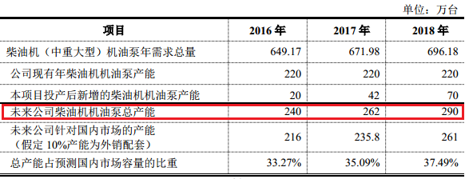

根据这一预计情况，柴油机机油泵年销量增速约在10%左右，符合目前地产、基建增速放缓的趋势

汽油机机油泵：
国内乘用车市场未来五年增速预估为3.8%，
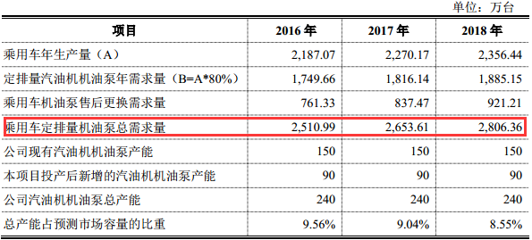

根据这一预计情况，汽油机机油泵年销量增速约6%，但公司在此类产品销售上并无增长；

变排量机油泵：
公司未来的新增产品，由于乘用车节能减排的发展方向，预期该产品能够替代原有的定排量机油泵
根据2017年半年报，变排量机油泵仍处于研发阶段，尚未形成收入，是一个潜在的亮点，但初期对公司整体盈利影响不大。

从2017年半年报来看，募投项目产能尚未形成【13页】，利用的仍然是上市前的旧有产能：

单位：万台 | 上市前产能 | 2016年销量 | 2016H1销量 | 2017H1销量 | 同比增速 |  | 注：由于为定制产品，
柴油机油泵 | 220万台/年 | 168 | 87 | 102 | 17% |  | 以销定产，所以产量和销量差距不大
汽油机油泵 | 220万台/年 | 173 | 83 | 95 | 14%

上市后，单季度营收同比增长40-50%，归母净利同比增长更高（2017年同比110%以上），原因是：
1. 商用车（柴油机机油泵）一方面由于2016-2017年重卡整体销量复苏，受地产基建拉动，导致销量增长；
另一方面，环保政策导致更新换代，但此类增长难以持续；
2. 乘用车（汽油机机油泵）原有客户品牌车辆销售火爆，此类快速增长持续性存疑。

总结
公司的最主要产品：柴油机机油泵，面向高端产品，下游客户竞争激烈，公司与行业巨头有稳固的合作关系，是公司未来收入的保证；
但这一行业整体增速较低，仅10%，严重制约公司的成长性；
另外汽油机机油泵方面，合资汽车企业拥有自己的供应链，对国产品牌竞争优势也不大；
亮点部分在于变排量机油泵未来投产，但此类产品对未来利润贡献未知。

以目前约20倍的估值来看仍然偏高，2018年难以持续高增长，不建议买入。
重卡销量拐点已经来临，下游的房地产受调控影响，价格上涨周期已经结束，未来上游的重卡需求将受负面影响
2017年的高增长更多收益于周期，目前有上行周期转为下降、遭遇拐点的危险。

2. 查看杭叉集团（603298）的招股说明书，写出它的相关上市公司，分析它的竞争态势和未来增长的驱动因素。

所在行业 | 工程机械
细分行业 | 叉车（叉车整车占公司收入88%），包括内燃叉车和电动叉车；其余产品还有叉车配件和牵引车
 | 2013年排名全球叉车制造商第九位，境外收入约占20%

整体行业情况
世界范围来看，叉车行业处于成熟期，中国市场销量占全球22%，为第一大销售市场，其中出口占56%
叉车高端市场，以日本丰田、德国凯傲、德国永恒力、美国科朗、美国纳科等为代表的叉车制造商；国内厂商主要为中低端产品
我国物流总费用占GDP比重为16%，发达国家为9%【179页】，叉车作为物流行业的组成部分，有增长天花板。

根据安徽合力（600761）2017年报数据【11页】，2017年我国叉车销量增长38%，出口增长23%，市场较为景气
国内主要对手为安徽合力，2015年数据如下：

 |  | 杭叉集团 | 安徽合力
叉车销量（万台） |  | 6.54 | 6.94
国内总销量占比 |  | 20% | 21%
全球总销量占比 |  | 6% | 7%

由于是两个国内企业做龙头，彼此差异不大，竞争更为激烈，
唯一优势是杭叉是民企、合力是国企，前者更灵活一些：
在九斗数据查看企业增速，也能看到2017年，两者营收增速在30%上下，
但净利增速上，杭叉2017Q1-Q3预计同比增速为20%左右，而合力仅为上涨3%

细分行业市场情况
从国际市场看，电动叉车销售比55%，欧洲地区高达80%；国内电动叉车占比31%，有较大增长空间

募投项目
年产5万台电动叉车（第三年达产率60%）、年产200台内燃叉车、导引车研发、其他研发
目前产能内燃叉车6.8万台/年，电动叉车1万台/年，产能利用率接近100%
从募投项目来看，杭叉未来所期望未来发展方向在于电动叉车销售突破，以下着重分析电动叉车的行业情况。

公司在细分行业的情况：电动叉车
收入情况 | 收入和利润占比14%，毛利率25%
下游应用 | 用于仓储、批发零售、食品医药等重量较小的运输场景
下游客户 | 较为分散，上述几个行业都有购买需要
竞争态势 | 国内销量排名第二，占比约20%；前十家公司占比81%；主要对手为安徽合力
增长因素 | 2011-2015年国内电动叉车销量年复合增长率10%以上，但国内电动叉车占全部叉车比重较低，
 | 国内又更加注重绿色环保，此类产品行业未来增速至少要高于10%
 | 另外，在2016年报中提到“2016年电动仓储类产品增长约23.9%”，也佐证了电动叉车即将迎来高速增长。

公司在细分行业的情况：内燃叉车
收入情况 | 收入和利润占比77%，毛利率25%
下游应用 | 用于大重量的运输装卸，例如集装箱、建筑工程等
下游客户 | 港口、铁路，较为分散
竞争态势 | 国内销量排名第二，占比约10%；前六家占比68%
增长因素 | 由于募集项目新增内燃叉车较少，这一部分业务预计维持原状。

整体来看，由于内燃叉车已几乎没有新增产能，杭叉的主要看点在于电动叉车的销售增长情况，
产能利用率为100%，产销率甚至高于100%，不用担心销路；
根据募投项目的达产率（第三年60%），估算电动叉车在2019年产量为30000台，2016年上半年销量8000台
假设内燃叉车销售额不变，两者毛利率不变，产量全部卖出，据此估算营收：

单位：亿元 | 2016H1 | 2016预估 | 2019预估
内燃叉车 | 19.52 | 39.04 | 39.04
电动叉车 | 3.60 | 7.20 | 27.00
叉车营收 | 23.12 | 46.24 | 66.04
年复合增长率 |  |  | 13%

总结
由此保守估计杭叉增速至少为13%，目前PE不到20，上市后单季度营收增速在30%以上，估值比较合适；
需要逐季度跟踪营收和利润增速变化，以及仓储行业的增速

3. 查看四方冷链（603339）的招股说明书，写出它的相关上市公司，分析它的竞争态势和未来增长的驱动因素。

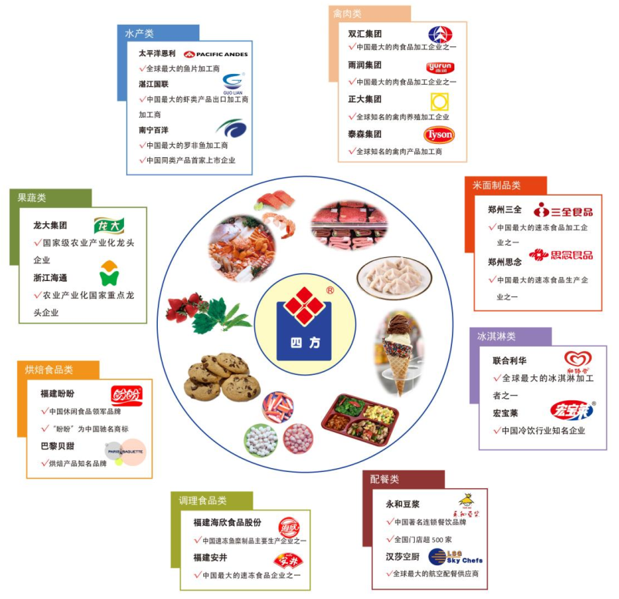
所在行业 | 冷链设备
细分行业 | 冷冻设备和罐式集装箱（公司全部营收），2016年境外收入占比40%，利润占比近50%

公司在细分行业的情况：罐式集装箱
收入情况 | 收入占比70%，利润占比60-65%，毛利率30%以下
下游应用 | 化工、能源、食品物流领域，以销定产
下游客户 | 大型国际物流企业和租箱公司，前十大公司占全市场达86%，集中度很高
竞争态势 | 中国已成为世界最大的罐式集装箱制造国，2013年占全球新增产量的近80%；
 | 国内主要竞争对手为中集集团和胜狮集团，包括本公司在内三家已成功取代国外品牌；
 | 其中，中集占全球罐式集装箱产量的50%，南非Welfit Oddy占14%，四方占13%，胜狮9%，新华昌6%
 | 中国厂商主要占据标准罐式集装箱市场，外国企业在非标集装箱方面技术较强
增长因素 | 在非标集装箱方面进行追赶，由于四方自身境外收入居多，可以试图抢占国外高端产品市场份额，但形成利润尚需时日
 | 四方在罐式集装箱方面，原有业务全球年增长约10%【318页】

公司在细分行业的情况：冷冻设备
收入情况 | 收入占比30%，利润占比35-40%，毛利率37%
下游应用 | 水产、果蔬、肉禽等食品农副产品冷冻
下游客户 | 国内外大型食品和农副产品企业，右侧为客户关系图
竞争态势 | 市场化程度高，集中度较低；中高端为非标设备，国内企业处于追赶阶段，低端则同质化产品居多
 | 竞争对手包括烟台中孚、大连冰山棱设、汉钟精机、福建雪人、烟台冰轮；国际品牌产品过于高端，在国内销路不好
 | 由于冷冻设备各产品规格价格差异较大，无法统一测算各企业占比，行业协会采取预估的方式：
 | 四方在2014年占比约10%，并呈下滑趋势【120页】
增长因素 | 国内冷链流通率和运输率都较低，国外均在85%以上（招股说明书【312页】），还有巨大的发展潜力

 | 国内情况： | 果蔬 | 肉类 | 水产品
 | 冷链流通率 | 5% | 15% | 23%
 | 冷藏运输率 | 15% | 30% | 40%

募投项目
冷链装备扩产、罐式集装箱扩产、冷链装备技术研发、补充流动资金
上市前产能利用率较高；
站在2015年的角度看，其中：
速冻设备产能达到620台，产能增速（55%）小于我国速冻设备需求增速（129%）【318页】
冷藏集装箱产能达到2200台，同样能弥补国际市场供给缺口；此类产品为公司新产品
罐式集装箱产能达到7300台，现有客户可以消化新增产能

总结
目前PE为28，上市后营收增长在30-40%，净利增长要更多一些，行业增长还有一定空间，这一价格比较合适；
冷冻设备的增长主要是跟随消费升级带来的冷冻需求增长；罐式集装箱的增长来源于全球航运的复苏，和客户维护开发成果显著。
四方冷链在罐式集装箱方面作为行业老三，又要追赶国外现金技术，风险点在于技术跟不上中集集团的发展；
而冷冻设备方面，速冻设备的市场空间很广阔，这部分增长问题不大，
扩展新产品“冷藏集装箱”，是产品线的横向扩张，需要跟踪销售情况如何

4. 给以上三家公司按吸引力排序

行业吸引力：冷链 > 叉车 > 机油泵
综合当前估值来看的企业吸引力：四方冷链 = 杭叉集团 > 湘油泵

三家公司行业来讲，机油泵和叉车前景一般，其中亮点是汽油机机油泵和电动叉车；冷链设备行业则增速较快
但湘油泵和杭叉集团在本行业都已经位于龙头地位，四方冷链则处于第二梯队，后者发展空间较大一些
并且四方冷链的产品非标，客户更依赖于长期合作，这是非常有利的一点

四方冷链两个产品的市场空间都比较广阔，产能利用率高，又是定制产品，发展较为稳定；
但28倍的PE也高于其他两家，市场对它的期待也更高；
需要注意技术追赶进展，和产品线扩张能否带来实际利润；

杭叉集团募资扩充产能，原先的主力产品--内燃叉车几乎没什么增长，全看电动叉车销售如何，
和四方一样，同样是产能利用率极高，并且电动叉车的产能从1万余台最终能提高到6万台，电动叉车有可能成为后来的主力产品；
现在的PE估值包含了2017年的高增速，这点和湘油泵类似。

湘油泵的发展空间最小，上市后的高增速只是原有订单和产能的表现，同时现在的PE估值也包含了这一点；
柴油机机油泵背后的基建工程行业增速下滑，上行周期变下行风险巨大；
汽油机机油泵背后的合资品牌供应链难以介入，需要看国产汽车品牌能不能有亮眼表现。

参考答案还包含冷链行业研报，有兴趣的学员可以仔细研读

